Mo hinh
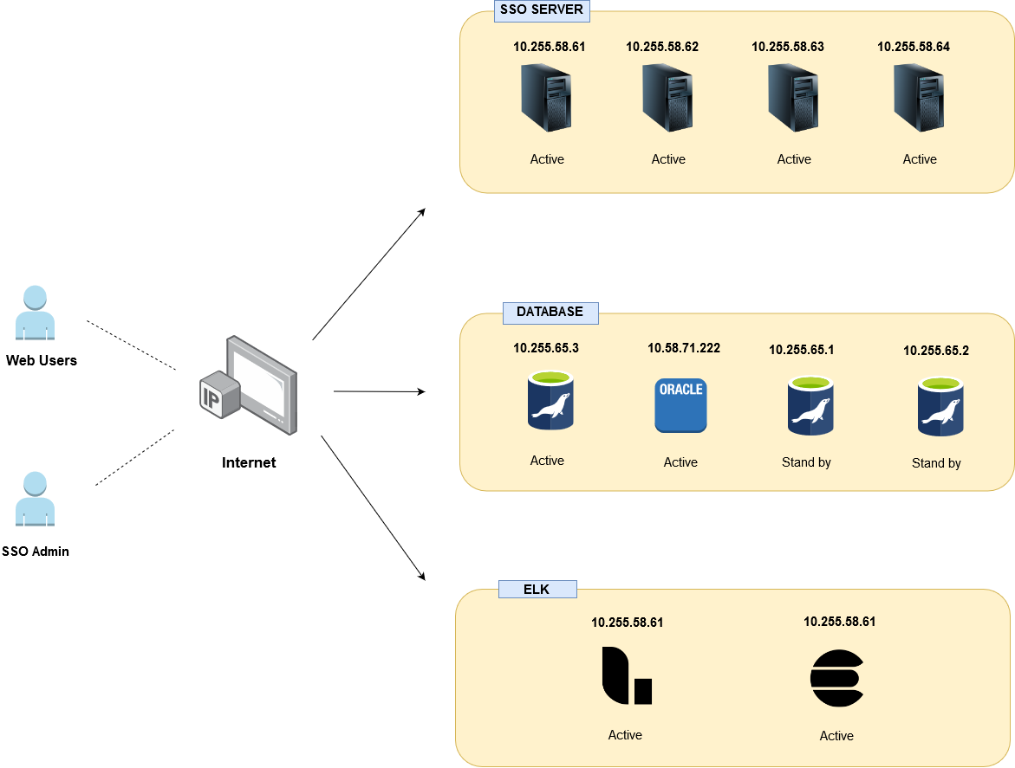
2.1 Mô hình Vật lý hệ thống

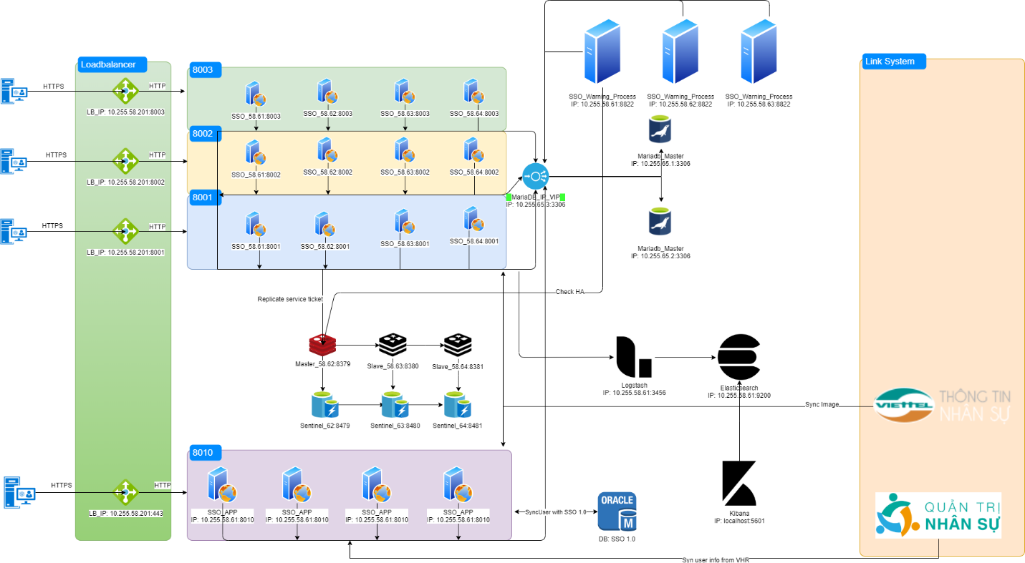

 | 2.2 Mô hình Logic hệ thống

